Potentialités Péda Dossiers1AA
Potentialités Pédagogiques 1ères AA
 |  | DOSSIER | U21 | U22 | U23 | U32 | U33

MMR-AGP BEP 2013 | 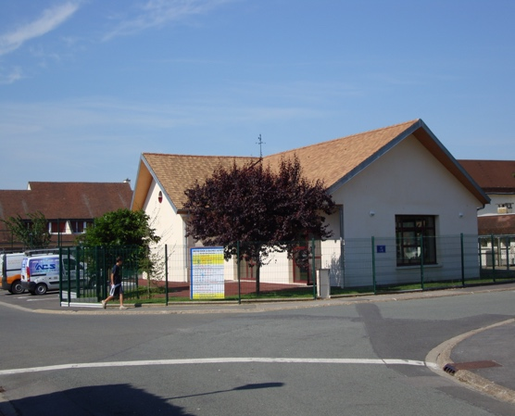 | SALLE POLYVALENTE CATENOY | *Lecture de plans *Comparer 2 solutions d'isolation thermique (murs) * Vérification de la conformité UPEC du revêtement de sols | *Modif calepinage + surf plancher modif monomur Autocad *Actualisation plan de masse *Maquette Numérique volumétrie * Coupe courante détail soubassement (à l'instrument) | *Insertion d'image, rendu de façades et plan de présentation sur GIMP | * Compte prorata *Actualisation et situation de travaux | *Relevé du carrelage d'une salle * Lecture de planning *Comparer durée previsionnelle et durée réelle Lot carrelage
NC-BEP 2013 |  | LOTISSEMENT CLOS DES OLIVIERS | * Fondations: Hauteur hors gel *Etude de la structure: descente de charges | *Plan d'étage sur Autocad * Coupe verticale 1/50è Autocad * Dessin du détail fondation/murs de soubassement (Joint de séparation) | * Perspective aux instruments + main levée | *Avant-métré lot plâtrerie *Devis estimatif menuiserie extérieure en aluminium * Quantitatif matériaux béton *Situation de compte prorata analyse des Pièces écrites | *Ajuster le planning, *Lecture de planning
BEP 2017 | 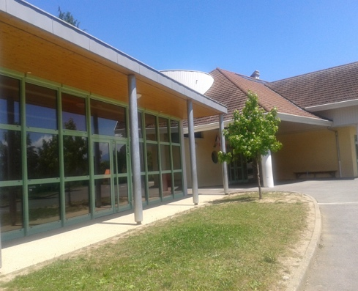 | GROUPE SCOLAIRE VAL DE FIER | * Analyse accessibilité + notice * R thermique 2 murs | * Coupe et détail Liaison entre le SOUBASSEMENT et l'ossature Bois * Dessin d'ensemble: Plan de fondations Plan de soubassement *Plan toiture terrasse *Façade Ouest (après l'avoir supprimée du dossier de Base) *Maquette numérique détail ossature bois + bardage (sketchup) *Plan d'un vestiaire: Adaptation PMR | * Rendu de la façade (GIMP) * Perspective aux instruments + main levée | * Compte prorata lot GO (excel) * Étude quantitative du bardage * Étude estimative des enduits | * Situation et avancement des travaux * Lecture de planing: décoder et calculer l'effectif
NC BEP 2018 |  | MAISON FUTNAU | *Maquette IFC / BIMVISION *Etude thermique du Dallage , Etude thermique murs extérieurs * Surface de plancher pour Permis de construire * | *Étude et tracé d’un escalier balancé * DAO Plan de fondation * Maquette numérique REVIT | Insertion paysagère / planche de présentation GIMP *Perspective aux instruments + main levée | *Quantification et devis Menuiseries Intérieures *Avant-métré isolation extérieure, *Estimation des menuiseries extérieures, *DQE lots fondations et cloisons, *Bilan économique de l'opération | *Calendrier d’exécution, Etude d'un planning
SEPT BEP 2019 |  | EHPAD "les Châtaigners" Construction d'un Pôle d'activités et de soins adaptés | *Lecture de plan: Maquette IFC / BIMVISION *Hist archi Modernisme/postmodernisme *Classification U.P.E.C. des revêtements de sol souples *Étude thermique des murs périphériques | *DAO Autocad dessin facade SE *Croquis coté de la coupe B.B échelle de 1/75 à main levée *Maquette numérique REVIT | *Rendu de la façade (GIMP) *Perspective aux instruments + main levée Animation vidéo TWINMOTION | *Quantitatif de matériaux pour maçonnerie de 20 cm *Estimatif revêtements muraux en faïence *Quantitatif sols souples via autocad champs extraction excel Quantitatif cloisons distribution standard et hydrofuge BA 13 | *Durée de travaux pour finaliser planning
BEP 2019 |  | LOTISSEMENT MONTGORGES 14 Logements | *Exploitation Maquette IFC / BIMVISION *Etude thermique du murs ext * Surface de plancher pour Permis de construire * | *Détail mur bardage et Toit terrasse *Dessin Facade autocad | *Rendu de la façade (GIMP) *Perspective aux instruments + main levée | *Quantitatif éléments bardage bois *Estimation plancher bois *Etude estimative variante monomur | *Composition d'une équipe
BAC 2019 AGP |  | STADE VERNET | * Vérifier la conformité des installations sportives avec les préconisations de la Fédération Française de Football (FFF). * Eclairage intérieur : vérifier la conformité de l’installation avec la réglementation *Ventilation: vérifier le dimensionnement de l’installation de renouvellement d’air dans les vestiaires. * Hist archi: Analyse comparative à partir de projets de Le Corbusier | * Détail technique : Coupe de détail Toiture terrasse * Maquette numérique Revit : extension de bâtiment (Plans + perspective + coupe) | * Réalisation d’une planche de présentation pour PC (Gimp) * Mise en valeur d’une vue: Perspective d'ambiance en couleur de la terrasse du logement. | * Etude des offres * Quantification du lot fondations *Gestion du compte prorata | * Relevé, notice descriptive *Élaboration d’un planning TCE
BAC 2020 NC |  | "Espace des Etangs" CONSTRUCTION D'UN EQUIPEMENT SOCIO-CULTUREL | *Renseigner le questionnaire de lecture du dossier *Analyse architecturale : traitements matériaux façade + traitement des accès et entrées * Thermique : coefficient Bbio et Cep | *Maquette numérique REVIT : volume de liaison bloc sanitaire (ext et int) *Créer extension possible *Décoder et compléter coupe plancher chauffant/toiture terrasse sur plots / bardage *REVIT : plan de zonage des revêtements de sol du rez-de-chaussée. | *Perspective : modification entrée , création d’un volume sas d’entrée *Finaliser l'image du théâtre de verdure à insérer dans la notice architecturale. *TWINMOTION créer images réalistes de la proposition d'extension *Réaliser une maquette d'étude en carton | *compléter la DPGF, déterminer les quantités des lots carrelage/faïence *avancement des paiements des situations de travaux | *Relevé *réaliser le planning GANTT du lot Étanchéité afin qu’il soit ensuite inséré dans le planning global du chantier. *Reclasser les pièces graphiques et les documents techniques dans les phases correspondantes
 |  |  | * Etudes existantes dans sujets d'examen * Potentielles études à développer

